基礎設計
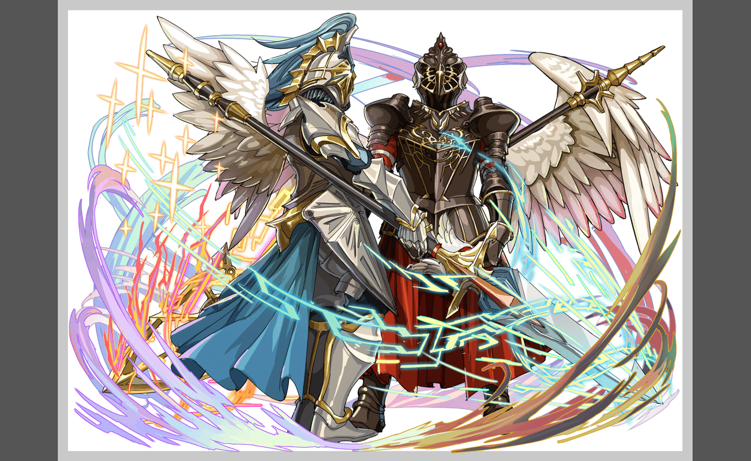
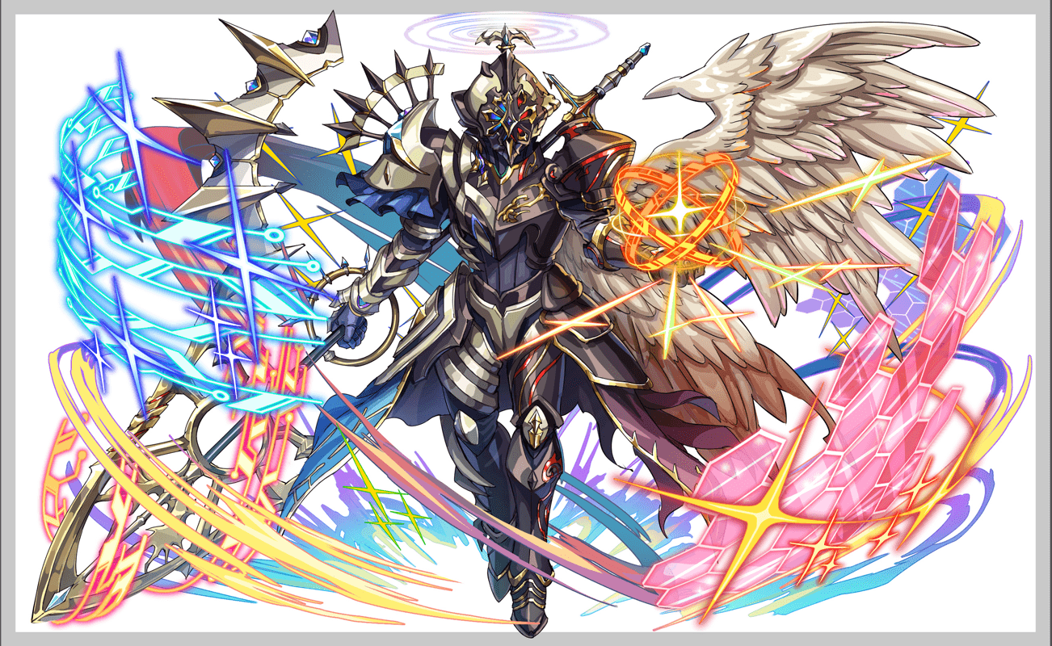
クエスト基礎設計フォーマット
 |  |  |  |  |  |  | ボスユニット画像１ | ボスユニット画像２
 | 認識合わせ |  |  |  |  |  | ボスユニット画像１ | ボスユニット画像２

 |  | クエストの位置づけ（プルダウン選択） |  | 超ウィザード
 |  | クエストの存在意義 |  | 超上級者の遊び場。★６まで育ち、なおかつ下手なガチャキャラ、フェス当たりよりも強いユニットが手に入る。フェス限ユニットの使いみちその１。
 |  | つまり |  | フェス限がないと勝てない難易度で良かです

 | 基本情報

 |  | クエスト名 |  | 路西法來襲！（神魔クエスト）
 |  | クエストカテゴリー | 超ウィザード級 | ◯
 |  |  | ウィザード級 | ー
 |  |  | 超絶級 | ー
 |  |  | 超級 | ー
 |  |  | 上級 | ー
 |  |  | 中級 | ー
 |  |  | 初級 | ー
 |  |  | クエストID | 58101
 |  | ボスユニット情報 | ユニットID | 8135,8136 |  |  | 対抗ユニット画像１ | 対抗ユニット画像２
 |  |  | ユニット名 | 混沌之翼 ‧ 路西法（混沌の翼・ルシファー） |  |  | 対抗ユニット画像１
 |  |  | 属性（プルダウン選択） | 黄
 |  |  | 種族A（プルダウン選択） | ゴッド
 |  |  | 種族B（プルダウン選択） | デーモン
 |  |  | タイプ（プルダウン選択） | 攻撃
 |  | 対抗ユニット情報 | ユニットID | 8127,8128
 |  |  | ユニット名 | 鐵扇公主・羅剎女、聖賢哲者・唐三藏

 |  | ステージ制限 ※超級は必須 | 制限１
 |  |  | 制限２
 |  | ステージギミック | ギミック１
 |  |  | ギミック２
 |  | エネミーギミック | ギミック１
 |  |  | ギミック２
 |  | キラー対象 | キラー１
 |  |  | キラー２
 |  | 対応できるユニット数
 |  | フロア構成（プルダウン選択） |  | ４フロア
 |  | 背景画像指定 | ※要デザイナー確認
 |  | クエストの位置付け （運営としての目的） | ・新規ユーザー定着 ・世界観を楽しませる ・ギミックチャレンジ ・上位コンテンツ ・エンドコンテンツ ・・・など | ・コラボクエストなので、ミクルシファーのような難易度で大丈夫です
 |  | クエストの難易度 | ※ウィザード級だけど、 実際の難易度は？ といった項目です。 | 超ウィザードの中の簡単なやつです
 |  |  | ストーリー | ※考案中
 |  | ユーザー体験 | 目的 | ユニットは羅剎女（らせつおんな），唐三藏（とうさんぞう）が一番活躍でき、一番ブッ快感を得ることができる。 「大魔導士・莫莉（モリー）」、「龍焰騎士・肖恩（ショーン）」、「死靈魔導・安多（アンド）」の三体を連れてきたユーザーにも若干バフかけたい
 |  |  | 要件：優先度最高 | 「大魔導士・莫莉、龍焰騎士・肖恩、死靈魔導・安多」の三体を連れてきたユーザーを強いバフかけたい
 |  |  | 要件：優先度高 | お邪魔、ダメージ、時限式同時出現 緑パネル出現率DOWN、
 |  |  | 要件：優先度中 | ハートパネル無効（3ターン） 黄パネル変換（もとネタ）
 |  |  | 要件：優先度低 | 暗闇
 |  |  | 特殊要件：特命 特定ユニットを 止めるなど。 | 特にない
 |  | 専用セリフ | 鐵扇公主・羅剎女
 |  |  | 聖賢哲者・唐三藏
 |  |  | 大魔導士・莫莉
 |  |  | 龍焰騎士・肖恩
 |  |  | 死靈魔導・安多
 |  | ステージギミック早見表 (2016/7/4更新) ※パーティの組み方に影響を与える戦略要素 |  | ウィルス / スリープ / スキルバインド / カウンター / 全体攻撃 / 連続攻撃 / パネル変換禁止 / 爆風軽減 / 時限式ダメージパネル / お邪魔パネル / パネルプロテクト / 暗闇 / {赤・青・黄・緑・ハート}無効 / {赤・青・黄・緑・ハート}ドロップDOWN / タップ数変更 / チェーン数変更 / {ヒューマン / アニマル / マシン / ドラゴン / ゴッド / unknown}キラー / {ヒューマン / アニマル / マシン / ドラゴン / ゴッド / unknown}限定 /

 |  | クリア報酬

 |  | 補足

 | 活躍させたいユニット＝想定パーティ

 |  | ラベル | ユニットID | ユニット名 | 概要コメント・要件定義時の選定理由など
 |  | SSS(Level:99) |  | 鐵扇公主・羅剎女 テクニカル・デーモン | C・CB・M・ボム・緑パネル以外を緑ボムに変換+ 3ターンHP回復、緑パネル出現率特大UP | 8
 |  | SS(Level:99) |  | ラクシュミー 体力・ゴッド | ランダムでSCパネル（大）を2個生成し、暗闇を解除、2ターン全ユニットの攻撃力を超大UP | 8 | ゴッドキラー
 |  | S(Level:99) |  | 大魔導士・莫莉（モリー） 回復・ヒューマン/ヒーロー | １ターンの間、自身のタップ回数を１増やし、青パネルをハートパネルに変換 | 8
 |  | SSS(Level:99) |  | 聖賢哲者・唐三藏 バランス・ゴッド | ランダムで最大1個SCP(特大)に変換+2ターン赤・緑・青属性のユニットが小ダメージ(val:0.6)で攻撃参加+1ターン全ユニットのタップ回数を1増やし、黄パネル出現しない | 7

 | フロア構成

 |  | フロア１
 |  | 左右の雑魚[A]を倒すことで防御力が下がり、中央の雑魚[B]にダメージを与えることができる。 以降アンド・ショーン・モリーの使用するバフスキルはそれぞれキャラにちなんだ内容としたい。
 |  | ユニットID | ユニット名 | 行動頻度 | 概要・行動パターン
 |  | 364 | [A] ノエル×2 | 行動頻度：1 | 【通常】青パネル生成+単体攻撃
 |  | 365 | [B] ノエル | 行動頻度：3→1 | 【開幕】防御力激烈UP+Aの行動頻度UP 【通常】攻撃力UP+単体攻撃 【A死亡時】防御力激烈DOWN+攻撃頻度UP ------------------------------------- 【A死亡後1ターン目】攻撃頻度UP+青パネル吸収攻撃 【A死亡後通常】3回連続攻撃 【A死亡後通常】クリティカル+自身のHP小回復
 |  | 8138 | 死靈魔導・安多（アンド） 攻撃・ヒューマン/ヒーロー | 行動頻度：- | 【開幕】攻撃力小UP 【コラボキャラ】ハートパネルを赤パネルに変換+攻撃力大UP 【1ターン目】撤退

 |  | フロア２

 |  | ユニットID | ユニット名 | HP・行動頻度 | 概要・行動パターン
 |  | 853 | サキエル | 行動頻度：1 | 【開幕】ハートパネルを吸収し攻撃力UP+5ターン緑パネルドロップ率DOWN 【2ターン目】2ターン暗闇+4回連続攻撃 【3ターン目】2ターンタップ数1DOWN+ハートパネルを青パネルに変換+単体攻撃 【4ターン目】青パネル吸収攻撃 【5ターン目】全体攻撃 【通常】青パネル吸収攻撃 【通常】青パネルプロテクト+単体攻撃
 |  | 8133 | 大魔導士・莫莉（モリー） 回復・ヒューマン/ヒーロー | 行動頻度：- | 【開幕】回復力小UP 【コラボキャラ】青パネルをハートパネルに変換+回復力中UP 【1ターン目】撤退

 |  | フロア３
 |  | HP50%トリガーでだんだん強くなる攻撃へとシフトし、長居はできなくなる。 HP50%を踏む前にフィーバーやスキルをためて一気に突破する必要がある。
 |  | ユニットID | ユニット名 | HP・行動頻度 | 概要・行動パターン
 |  | 965 | キングドライグ | 行動頻度：1 | 【開幕】青パネルを吸収し攻撃力UP 【通常：1回のみ】2ターンハートパネル無効 【通常】赤パネル部分変換（横一列）+全体攻撃 【通常】赤パネル吸収攻撃 【HP50%以下：1ターン目】だんだん強くなる攻撃 【HP50%以下：2ターン目】だんだん強くなる攻撃 【HP50%以下：3ターン目】だんだん強くなる攻撃
 |  | 8134 | 龍焰騎士・肖恩（ショーン） バランス・ヒューマン/ヒーロー | 行動頻度：- | 【開幕】CP生成短縮(効果小)+1ターンスキルブースト 【コラボキャラ】青パネルを赤パネルに変換+ CP生成短縮(効果大)+4ターンスキルブースト 【1ターン目】撤退

 |  | フロア４
 |  | C・CB・M・ボム・緑パネル以外を吸収して攻撃やバフを行うが、羅刹女のスキルによって効果を抑えることができる。 羅刹女がいない場合、盤面の対処が必要になる。 ----------------------------------------- 1ゲージ目：暗闇やタップ数DOWNなどデバフが中心。しっかりと解除していかないと苦しくなる。 ネガティブパネル同時変換→羅刹女 黄パネル吸収攻撃→唐三蔵 暗闇→ラクシュミー 2ゲージ目：HPトリガーを細かく踏んでしまうとその都度クリティカルをもらってしまうため、ある程度スキルをためて一気に削る必要がある。 3ゲージ目：強力な攻撃の合間にグラビティや予告などのサービス行動が挟まるため、回復のタイミングを図り攻略してほしい。
 |  | 。 | ユニット名 | HP・行動頻度 | 概要・行動パターン
 |  | 8135 | R5路西法 | 行動頻度：1 | 【開幕】赤パネルを吸収して攻撃力UP+お邪魔＆ダメージ＆時限式変換 【モリー】ダメージ＆時限式変換 【ショーン】ダメージ＆お邪魔変換 【アンド】時限式＆お邪魔変換 【1ターン目】2ターンタップ数1DOWN+2回連続攻撃 【2ターン目】2ターン暗闇+2ターン攻撃力50%DOWN 【通常】黄パネル生成+2回連続攻撃 【通常】黄パネルプロテクト+2回連続攻撃 【4ターン目】黄パネル出現率DOWN+2回連続攻撃+予告 【5ターン目】強力な黄パネルを吸収攻撃 (×2) | ※R5時は常に2回連続攻撃
 |  | 8136 | R6路西法 | 行動頻度：1 | 【開幕】緑パネル出現率DOWN+予告 【1ターン目】C・CB・M・ボム・緑パネル以外吸収攻撃 【2ターン目】2ターンハートパネル無効+5000固定ダメージ 【通常：1回のみ】HP40%グラビティ+自身のHP小回復 【通常】6回連続攻撃 【通常】黄パネル生成+全体攻撃 【通常】黄パネル吸収攻撃 【HP80%・60%・40%・20%以下：1回のみ】クリティカル
 |  | 8136 | R6路西法 | 行動頻度：1 | 【開幕】フィーバーゲージ30%DOWN+ 緑パネル出現率DOWN+お邪魔＆ダメージ＆時限式変換 【モリー】ダメージ＆時限式変換 【ショーン】ダメージ＆お邪魔変換 【アンド】時限式＆お邪魔変換 【1ターン目】HP40%グラビティ+1ターンタップ数2DOWN 【2ターン目】12回連続攻撃 【3ターン目】HP50%グラビティ 【4ターン目】クリティカル 【5ターン目】黄パネル出現率DOWN+予告 【6ターン目】強力な黄パネル吸収攻撃 【7ターン目】予告 【8ターン目】強力な全体固定ダメージ

 |  |  |  |  | お邪魔、ダメージ、時限式同時出現
 |  |  |  |  | 緑パネル出現率DOWN
 |  |  |  |  | ハートパネル無効（3ターン）
 |  |  |  |  | 黄パネル変換（もとネタ）
 |  |  |  |  | C・CB・M・ボム以外全部吸収して攻撃力UP
 |  |  |  |  | ユーザーのHPを吸収してHP回復

 |  |  |  |  | 優先度＆対応 １.モリー → お邪魔× ２.ショーン → 時限式× ３.アンド → ダメージ×

